info
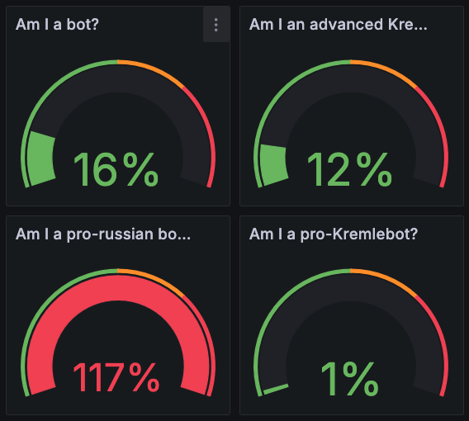
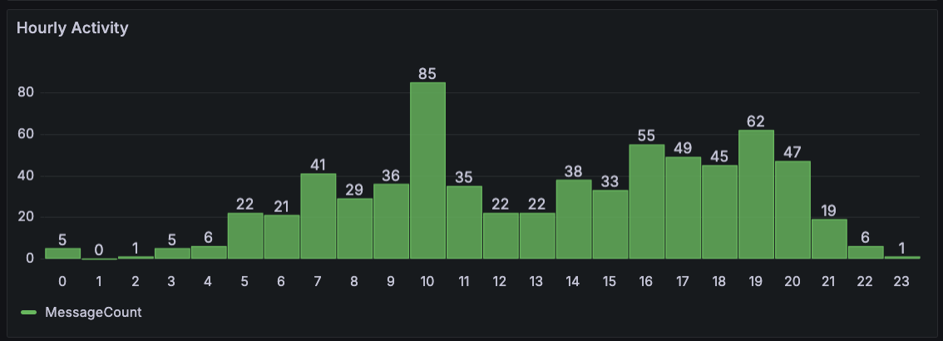

Язык: ru Пол: мужской Возрастной диапазон: 25–40 Диапазон дохода: 30000–60000 Род занятий: Unknown Местоположения: Russia, Belarus Убеждения: Russian Patriotism (вероятность 0.8) Pro-Putin Anti-Ukraine Pro-Russia military Anti-LGBT Conservative (вероятность 0.5) Orthodoxy Traditional values Интересы: Politics (вероятность 0.7) Russian Politics Military Conflicts Geopolitics Military (вероятность 0.6) Military Technology War History Modern Warfare Humor (вероятность 0.4) Dark Humor Satire Memes Literature (вероятность 0.2) Fiction Historical Fiction Poetry Позиция по шкале «лево-право»: 6 Позиция по шкале «авторитаризм-либертарианство»: 5

